Power_generation
Component | Source | Capacity factor (CF) | life time [years] | Price per unit [€/MWhel,prod] | Grey energy [Mj/MWel,instal] | Installation price [€/MWel,instal] | CO2 emission [kgCO2eq/MWhel,prod] | Précisions données
Hydroelectricity – Dam | Thèse A,CLERJON | 28 | 60 | 40 | 15000000 |  | 20 | Investment costs
Nuclear | Thèse A,CLERJON | 70 | 60 | 50 | 15000000 |  | 12 | Operation costs
PV (without storage) | Thèse A,CLERJON | 14 | 30 | 55 | 25000000 |  | 45
Wind onshore | Thèse A,CLERJON | 23 | 20 | 55 | 10000000 |  | 11 | Investment costs
Wind offshore | Thèse A,CLERJON | 30 | 20 | 90 |  |  | 12 | Investment costs
Hydroelectricity – Dam | base carbone ADEME 2018 |  |  | / |  |  | 6 | Electricité - hydraulique - production | 0.006
Nuclear | base carbone ADEME 2018 |  |  | / |  |  | 6 | Electricité - centrale nucléaire - production | 0.006
PV (without storage) | base carbone ADEME 2018 |  |  | 61-104** |  |  | 25.2 | Électricité - photovoltaïque - Fabrication France | 0.0252
Wind onshore | base carbone ADEME 2018 |  |  | 50-71 |  |  | 14.1 | Électricité - éolien terrestre - production | 0.0141
Wind offshore | base carbone ADEME 2018 |  |  | 69-81*** |  |  | 15.6 | Électricité - éolien en mer - production | 0.0156
Component | Source | CF [%] | life time [years] | Investment costs [USD/MWh] (discount rate = 7%) | LCOE [USD/MWh] (discount rate = 7%) | Comments
Hydroelectricity – Dam | IEA - NEA | / | 80 | / | / | No data
Nuclear | IEA - NEA | 85 | 60 | 8.25 | 30.65 | Long term operation (20years)
PV (without storage) | IEA - NEA | 18 | 25 | 98.51 | 123.65 | residential
Wind onshore | IEA - NEA | 38 | 25 | 38.04 | 56.08
Wind offshore | IEA - NEA | 45 | 25 | 66.81 | 89.82
Gas | IEA - NEA | / | 30 | / | / | No data for France
Coal | IEA - NEA | / | 40 | / | / | No data for France

Sources d'énergies | Source |  |  | coûts de production(€/MWh) en 2030* | Prix marginaux(€/MWh) -2019
Eolien terrestre et en mer | ADEME-2016 |  |  | 130 | 0
Hydro et énergie marine | ADEME-2016 |  |  | 65 | 0
Solaire | ADEME-2016 |  |  | 190 | 0
Gaz naturel et de synthèse | ADEME-2016 |  |  | 110 | 70
Charbon | ADEME-2016 |  |  | 105 | 86
Fioul | ADEME-2016 |  |  | 260 | 162
Nucléaire | ADEME-2016 |  |  | 90 | 30

* coûts de réseaux, pilotage de la demande et stockage inclus/ vission 100% EnRE
** valeur LCOE PV sur grande toiture
*** valeur Allemagne car pas de données France

Document IAE-NEA | Les données sont celles prises pour la technologie la plus efficace dans chaque cas, en France si possible, avec un taux d'intérêt nul |  |  |  |  |  | 1$= | 0.85 | €

Technologie | Capacity cost [$/MW] - 2020 | LCOE [$/MWh] | Fuel [$/MWhe] | Carbon [$/MWhe] | O&M costs [$/MWh] | Variable costs [$/MWh] | Facteur de capacité pour le calcul du LCOE | Pays
CCGT | 1.01E+06 |  | 42.65 | 9.47 | 4.8 | 56.92 | 85 | Belgique
OCGT | 6.70E+05 |  | 66.58 | 14.78 | 9.83 | 91.19 |  | Belgique
Coal - Supercritical Pulverized | 2.58E+06 |  |  |  |  | 0 |  | USA
Nucléaire - EPR | 4.01E+06 |  | 9.33 | 0 | 14.26 | 23.59 | 85 | France
Nucléaire - Historique (10 ans) |  |  | 9.33 | 0 | 12.92 | 22.25 | 85 | France
Nucléaire - Historique (20 ans) |  |  | 9.33 | 0 | 12.92 | 22.25 | 85 | France
Solaire - Utility scale | 7.08E+05 |  | 0 | 0 | 3.5 | 3.5 | 24 | France
Eolien terrestre | 1.48E+06 |  | 0 | 0 | 17.73 | 17.73 | 40 | France
Eolien offshore | 3.07E+06 |  | 0 | 0 | 22.46 | 22.46 | 45 | France
Hydro |  |  |  |  |  | 0
Fuel cell | 2.36E+06 |  | 111.11 | 0 | 42.66 | 153.77 | 85 | France
Lithium-ion | 4.52E+05 |  | 0 | 0 | 6.85 | 6.85 |  | Italie

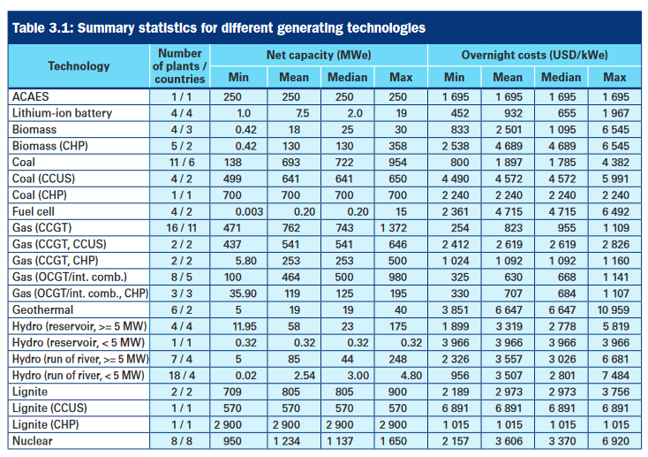

 |  |  |  | Technologie | Coût en $/kWe | Coût en €/kWe
 |  |  |  | Charbon CHP | 2240 | 1904
 |  |  |  | Gas CCGT CHP | 1092 | 928.2
 |  |  |  | Hydro | 0 | 0
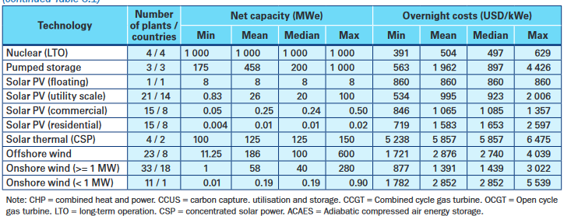
 |  |  |  | Nuclear | 3370 | 2864.5
 |  |  |  | Solar PV (utility scale) | 923 | 784.55
 |  |  |  | Offshore wind | 2740 | 2329
 |  |  |  | Onshore wind | 1439 | 1223.15

Storage
a | efficiency | calendar life time [years] | Price per unit of power €/MW | price per unit of energy €/MWh | CO2 emission [kgCO2eq/MWhel,store] | Source
PHS | 0.8 | 60 |  |  | 35000
Li-ion batteries | 0.8 | 15 | 3.00E+05 | 3.00E+05 | 100000 | Thèse A.CLERJON
H2 power charge | 65 |  | 7.25E+05
H2 power discharge | 45 |  | 5.80E+06
H2 storage + compressor | 0.95 | 20 |  | 10440

 | DoDmax | Lifespan (years) | Investement Costs (CAPEX) €/kWh | O&M Costs (OPEX) | Replacement Costs
Li-ion batteries | 75% | 5 | 700 | 3-7% de CAPEX | 31.5%-68.5% de CAPEX
Lead-acid | 50% | 3 | 200 | 2% de CAPEX | 20%-50% de CAPEX
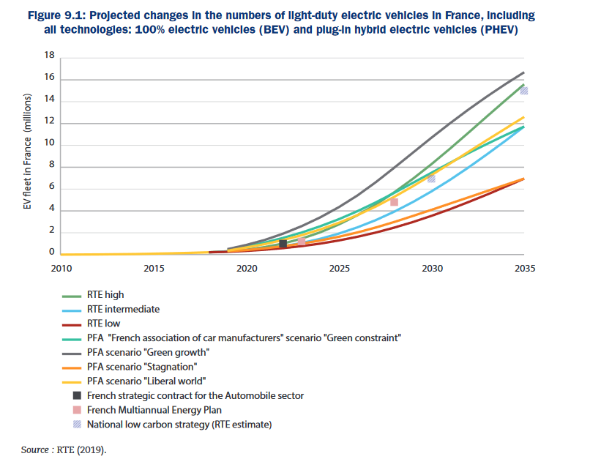
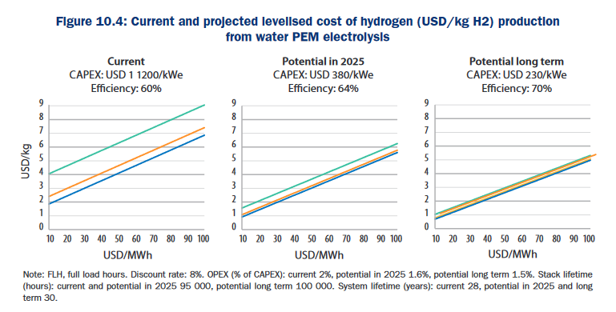

 |  |  |  |  | Source : IEA

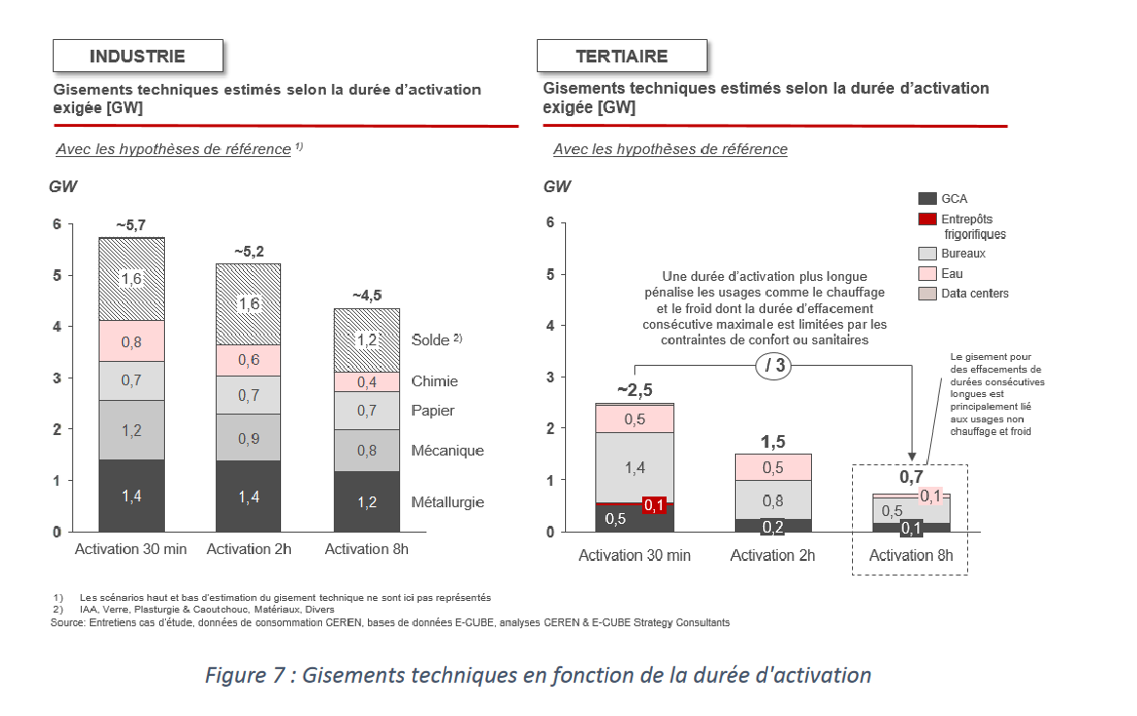
 |  |  |  |  | Source : F. Klumpp, 2016

Source : Ademe 2017

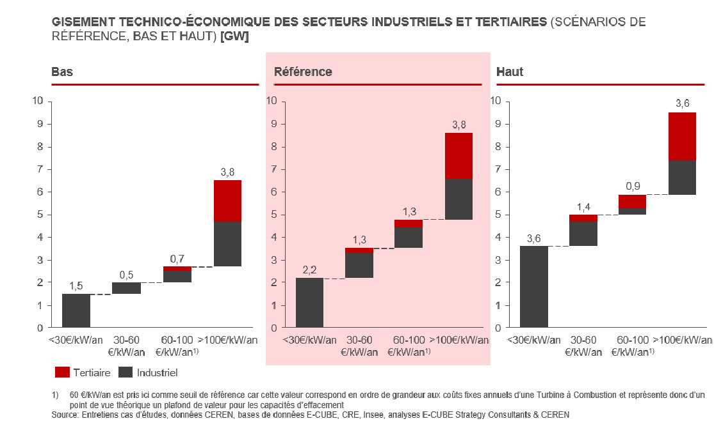

Source : Ademe 2017

